17
목차
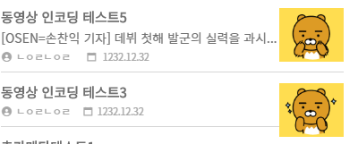

 | ㅇ | 분류검색 보기 썸네일 튀는 부분 수정
 | ㅇ | 분류검색 썸네일 보기 뒤로가기 정렬유지
 | ㅇ | 분류검색 일반보기 뒤로가기 정렬유지

